Checklist VK
STT | Hạng mục công việc | Tóm tắt yêu cầu | Mẫu | Tình trạng hồ sơ

Mục 1 | Thỏa thuận liên danh |  | Mẫu số 03 | Ok đã ký
Mục 6 | Bản kê khai thông tin về Nhà thầu Liên danh | Kê khai |  | OK
Mục 7 | Giấy chứng nhận ĐKKD | Bản sao công chứng |  | OK
Mục 10 | Giới thiệu chung về thành viên Liên danh | Kê khai |  | OK
Mục 11-3 | Bảng tuyên bố đáp ứng năng lực và kinh nghiệm của TV liên danh | Kê khai |  | OK
Mục 12-3 | Phân tích đáp ứng tiêu chuẩn về nhân sự | Kê khai |  | OK
Mục 14 | Báo cáo kết quản hoạt động kinh doanh 2017-2019 | Kê khai |  | OK
Mục 15 | Bản sao báo cáo TC 2017-2020 | Bản sao công chứng có xác nhận của CC thuế |  | Đang gửi công chứng
Mục 16 | Bản sao tờ khai quyết toán thuế 2017-2019 | Bản sao công chứng có xác nhận của CC thuế |  | Đang gửi công chứng
Mục 18-5+6 | Danh sách nhân sự bố trí cho việc triển khai dự án (7 người)
 | Bảng đề xuất nhân sự chủ chốt | Kê khai | Mẫu số 12 | OK
 | Bảng lý lịch chuyên môn nhân sự | Kê khai | Mẫu số 13 | OK
 | Bảng kinh nghiệm chuyên môn | Kê khai | Mẫu số 14 | OK
 | Bằng cấp | Bản sao công chứng |  | Đang gửi công chứng
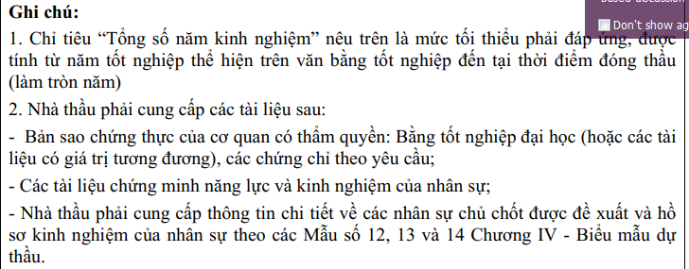
 | Hợp đồng lao động | Bản sao công chứng |  | HSMT k thấy nêu nhưng a Định bắt có
Mục 19-3 | Báo cáo danh mục các hợp đồng tương tự đã và đang thực hiện | Kê khai |  | OK
 | Danh mục hợp đồng | Kê khai |  | OK
 | Kê khai HĐTT | Kê khai |  | OK
 | Hợp đồng tương tự (Bộ công an, Finastra VP, Vinfast, vinhome) | Bản sao công chứng |  | Chuẩn bị gửi công chứng
Mục 23-3 | Cam kết k vướng kiện tụng | Kê khai |  | OK
Mục 24-3 | Cam kết k có hợp đồng k hoàn thành | Kê khai |  | OK
Mục 25-3 | Cam kết chất lượng hàng hóa và dịch vụ | kê khai |  | Ok
Mục 26-3 | Cam kết về hỗ trợ kỹ thuật và dịch vụ bảo hành | Kê khai |  | OK
Mục 27-3 | Cam kết về dịch vụ bảo hành và hậu mãi sau bán hàng | Kê khai |  | OK
Mục 28-3 | Cam kết về dđk thương mại, đào tạo | Kê khai |  | OK
Mục 30-3 | Cam kết thực hiện hợp đồng | Kê khai |  | OK

